Sheet1
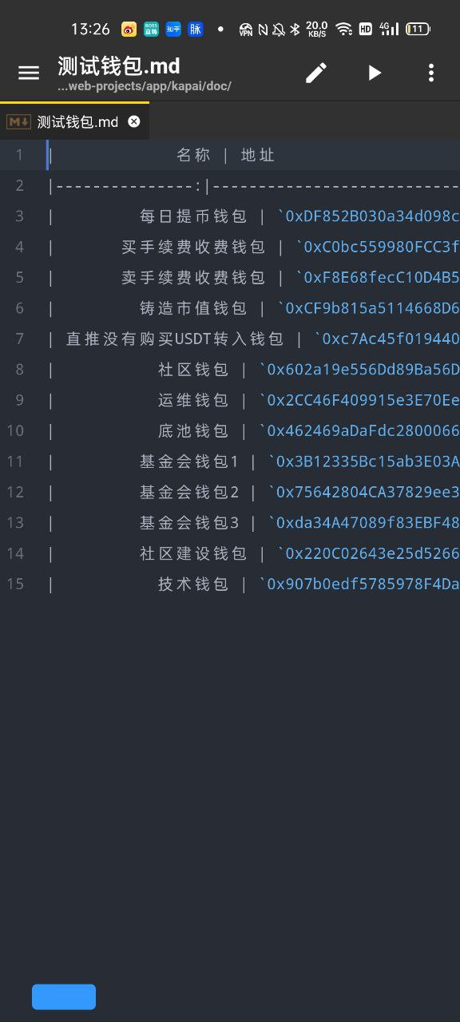
卡牌发布时使用的地址表
*为方便理解和交流，烦请帮忙填写蓝色区域
各合约分配用途/用途及说明 | 地址
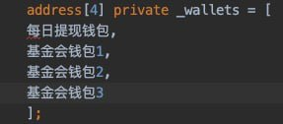
铸造市值钱包地址 | 0xb3a3eb5d9bfbd662325941d8a5615023e3c817f6
买手续费 收费钱包地址 | 0xf9b267e91299a77b5c8211529f6ee201d28d3570
卖手续费 收费LP的钱包地址 | 0xb58a94987b944390dd9b40d4acb7442ef9ed7e7b

每日提现钱包 | 0xcff7283f3126fe907aa0514ad36659c7ff5dce86
基金会钱包1 | 0x056d367c39b8fb892fa27a1e727343035fed514a
基金会钱包2 | 0xc6b3345890466b0a2f44b043c5df94488b1c4f16
基金会钱包3 | 0xd5c43ed064f9c32c8c029586ceb4688f9c308c57

直推没有购买转入的钱包地址 | 0x19c37bf339fb205bd1a189c66cf1859f44bcd79d
社区钱包地址 | 0xf722f398de2271daab3c7dc77b6d99ba53a97a9d
运维钱包地址 | 0x7a6caeb5f2681208bd994b242abf257cb6d12869
底池钱包地址 | 0xd4d397991c72a02c86e9d4a312d8771b9cbd2919
社区建设钱包 | 0x87d5f98a7b4c7a9c405567fb77a677d4bf2466e3
技术钱包 | 0x50993470380f74271b8efdff610a230a0cd46e91

